Аркуш1
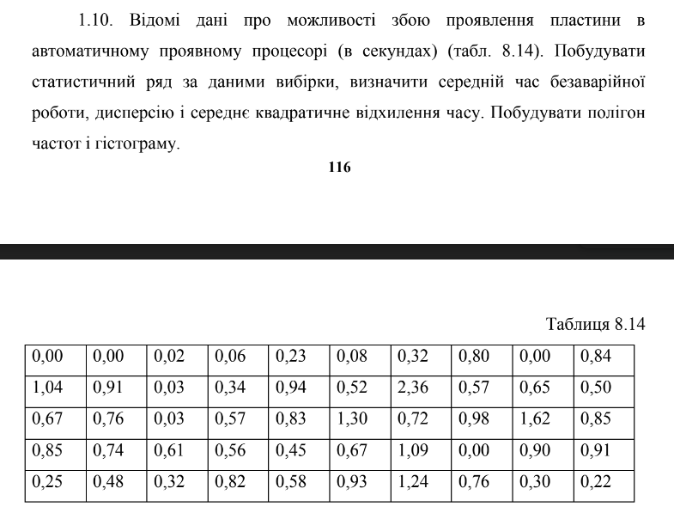

0 | 0 | 0.02 | 0.06 | 0.23 | 0.08 | 0.32 | 0.8 | 0 | 0.84
1.04 | 0.91 | 0.03 | 0.34 | 0.94 | 0.52 | 2.36 | 0.57 | 0.65 | 0.5
0.67 | 0.76 | 0.03 | 0.57 | 0.83 | 1.3 | 0.72 | 0.98 | 1.62 | 0.85
0.85 | 0.74 | 0.61 | 0.56 | 0.45 | 0.67 | 1.09 | 0 | 0.9 | 0.91
0.25 | 0.48 | 0.32 | 0.82 | 0.58 | 0.93 | 1.24 | 0.76 | 0.3 | 0.22

максимальне | 2.36
мінімальне | 0
середнє | 0.6244
частоти:/значення:
медіана | 0.63
дисперсія | 0.20974759184
сер квадрат відхил | 0.45798208681 | 0.45798208681

значення: | частоти: | нагромадженя частоти
0 | 4 | 4
0.05 | 3 | 7
0.1 | 2 | 9
0.2 | 0 | 9
0.4 | 7 | 16
0.8 | 17 | 33
1 | 11 | 44
1.6 | 4 | 48
2 | 1 | 49
2.2 | 0 | 49
2.5 | 1 | 50
 | 0
середнє | 0.773
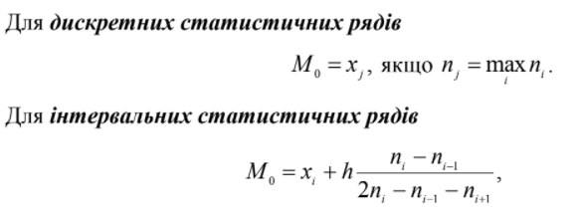

дисперсія | 0.272821
сер квадрат відхил | 0.52232269719

f(x) | 0 | x<0 |  | 0
 | 0.08 | 0<=x<0,05 |  | 0.05
 | 0.14 | 0,05<=x<0,1 |  | 0.1
 | 0.18 | 0,1<=x<0,2 |  | 0.2
 | 0.18 | 0,2<=x<0,4 |  | 0.4
 | 0.32 | 0,4<=x<0,8 |  | 0.8
 | 0.66 | 0,8<=x<1 |  | 1
 | 0.88 | 1<=x<1,6 |  | 1.6
 | 0.96 | 1,6<=x<2 |  | 2
 | 0.98 | 2<=x<2,2 |  | 2.2
 | 0.98 | 2,2<=x<2,5 |  | 2.5
 | 1 | x>2,5 |  | 3

